상품제안서
스위스밀리터리 3단완전자동 밀키 암막 우양산+160타올세트 | 상품코드: S46575

 |  |  |  |  |  |  | 02-713-8555 | www.synergygift.co.kr
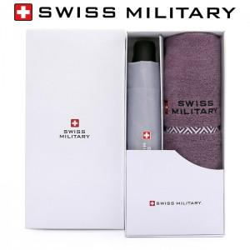

【상세/제작정보】

【인쇄/포장옵션】 | [손잡이] 실크, [원단] 원단실크1도, [타올] 실크 / 포장지포장

【공급단가】 | 수량 | 30~ | 100~ | 500~ | 1,000~ | 3,000~
*VAT별도 | 단가 | 15,730원 | 14,880원 | 14,150원 | 13,790원 | 13,550원

【상품 URL】 | https://www.synergygift.co.kr:443/src/goods_detail.php?gdno=46575

